1. このファイルについて
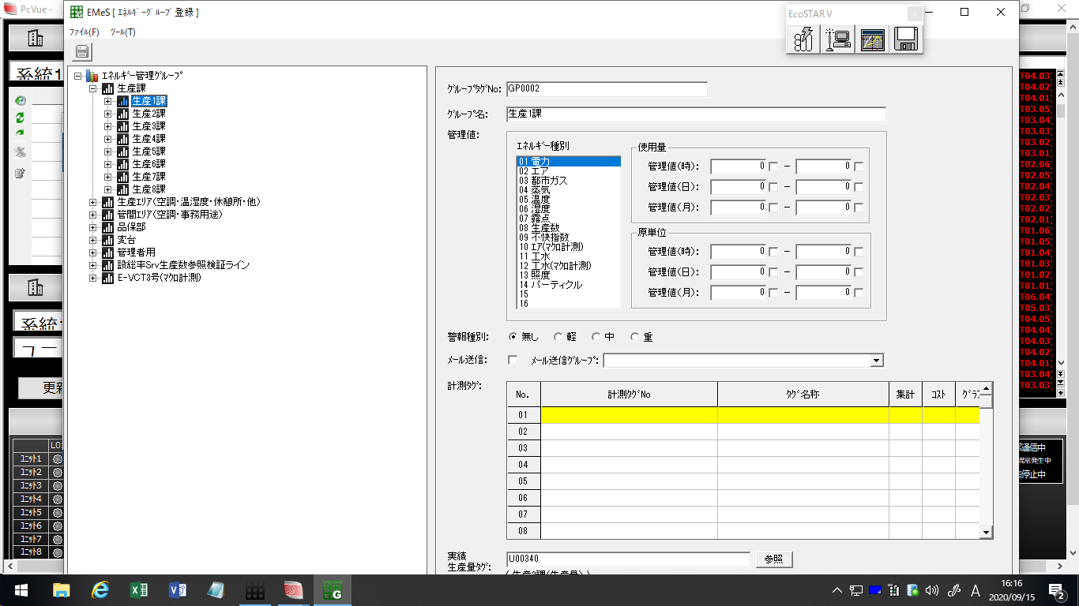
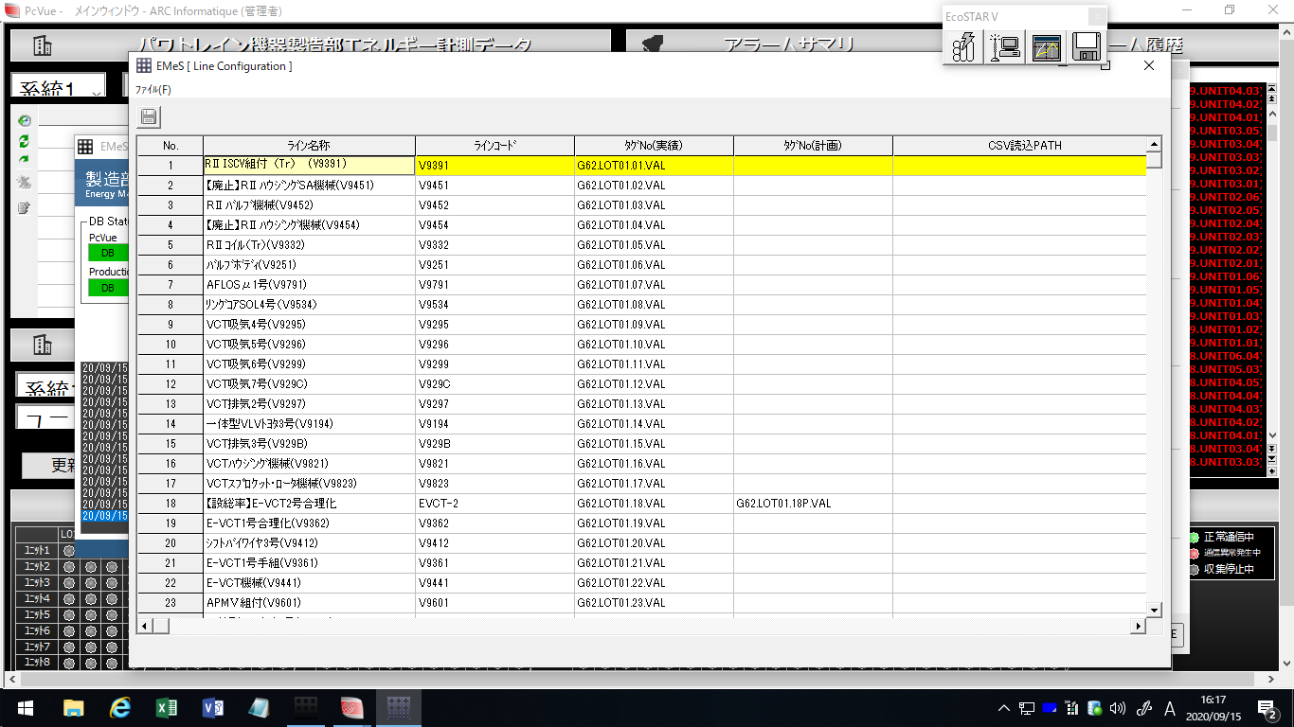
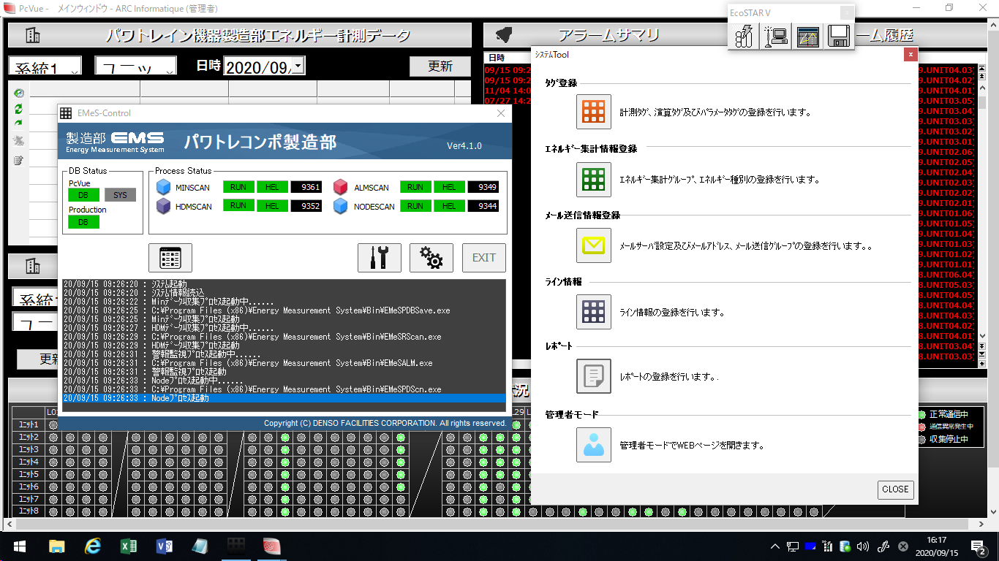
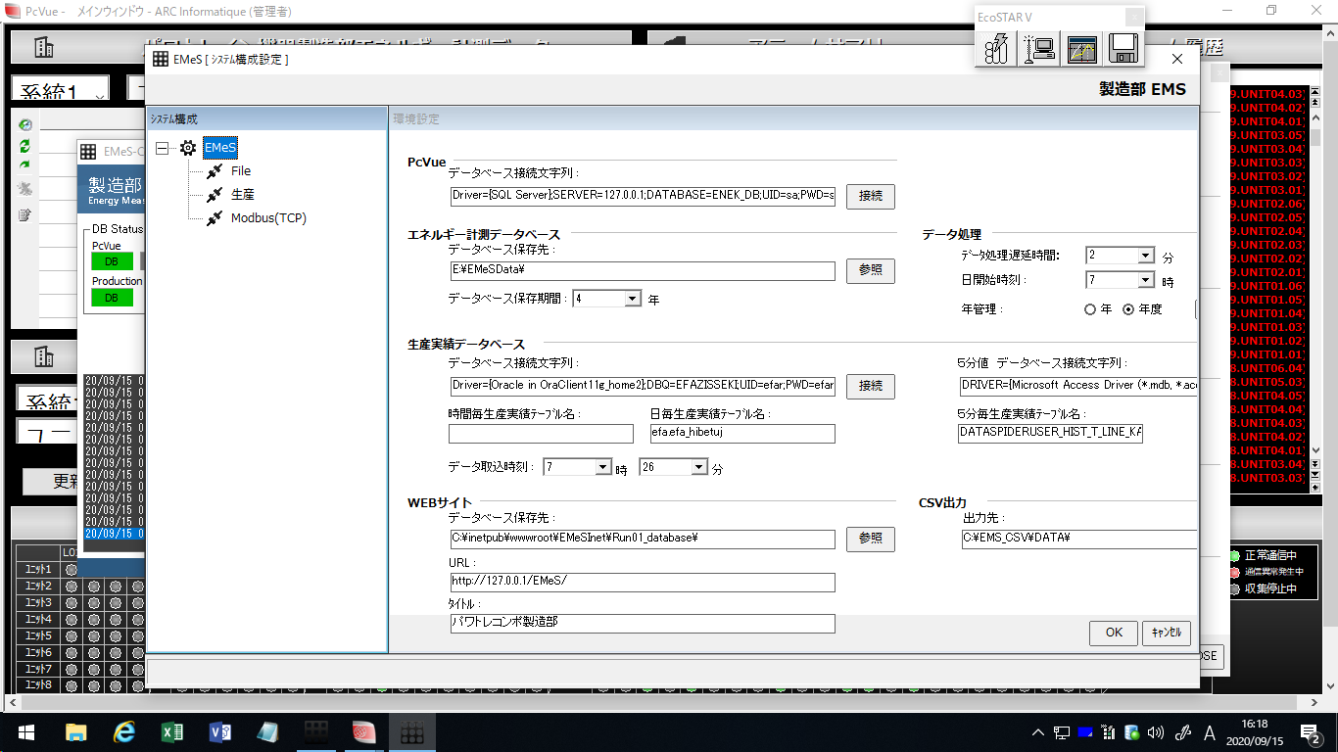
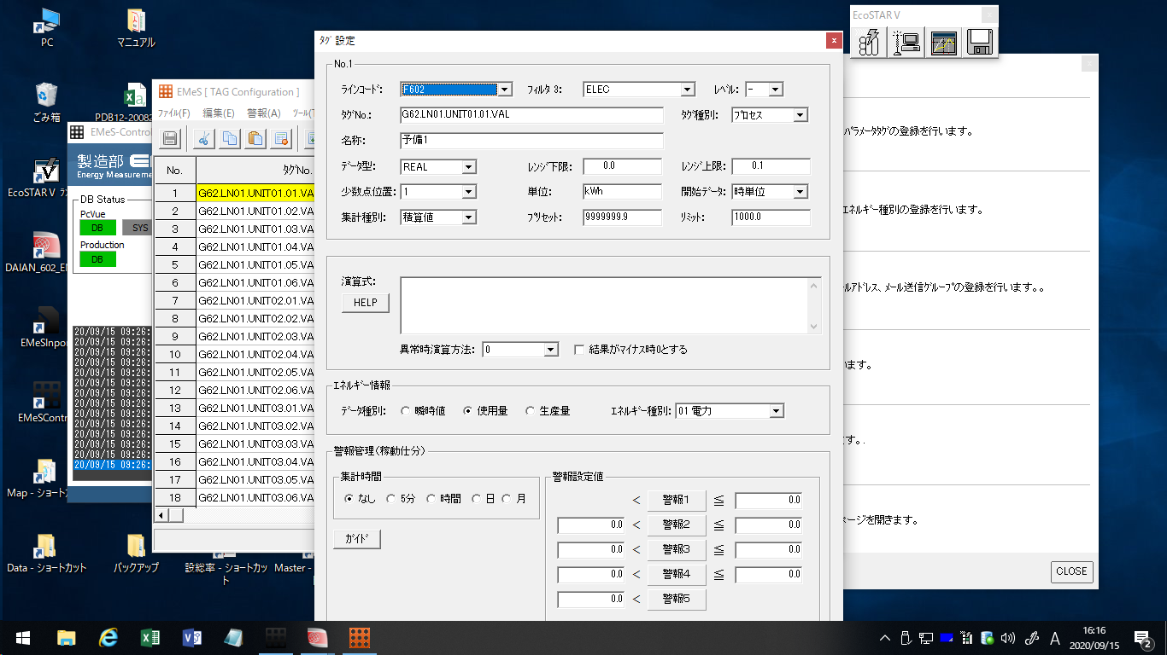
【ワイヤーフレーム作成】作成例＆テンプレートについて

概要 |  | 架空の建設会社の、Webサイト制作用ワイヤーフレームのサンプルです。 2～5シートがPC版、6～10シートがスマホ版（SP版）となっています。 また2種の機種間で、レスポンシブWebデザインとしての連動を想定したデザインにもなっています。 レイアウトの参考に、また内容を編集して実際の発注時にぜひご活用ください。

目次
No | 機種 | ページ名 | 備考
1 | － | このファイルについて
2 | PC版 | テンプレート | PC版ページのひな形です。
3 | PC版 | TOP | PC版WebサイトのTOPページを想定したレイアウトです。サイトマップ記入例（別ファイル）の「1.TOPページ」と連動しています。
4 | PC版 | 一覧 | PC版のコンテンツ一覧ページです。サイトマップ記入例の「30.新着情報・一覧」と連動しています。
5 | PC版 | 詳細 | PC版の記事詳細ページです。サイトマップ記入例の「31.新着情報・詳細」と連動しています。
6 | SP版 | テンプレート | スマホ版ページのひな形です。
7 | SP版 | TOP | スマホ版のTOPページです。サイトマップ記入例の「1.TOPページ」と連動しています。
8 | SP版 | メニュー | スマホ版のサイドメニュー展開時のレイアウトです。
9 | SP版 | 一覧 | スマホ版のコンテンツ一覧ページです。サイトマップ記入例の「30.新着情報・一覧」と連動しています。
10 | SP版 | 詳細 | スマホ版の記事詳細ページです。サイトマップ記入例の「31.新着情報・詳細」と連動しています。

解説記事 |  | 【テンプレート付き】Webサイト発注者のためのワイヤーフレームの作り方－第1回・準備編 |  | http://sokutaku.jp/column/2016/02/wireframe-1.php
 |  | 【テンプレート付き】Webサイト発注者のためのワイヤーフレームの作り方－第2回・実践編 |  | http://sokutaku.jp/column/2016/02/wireframe-2.php
制作元 |  | SOKUTAKU |  | http://sokutaku.jp/
 |  | ※このファイルの使用において生じたトラブルなどに対して、制作元は一切の責任を負いかねますのであらかじめご了承ください。

3. 【PC版】TOP
1 |  | TOPページ |  |  |  | 機種 |  | PC・レスポンシブ有 |  | 案件名 |  | 速宅建設株式会社様 コーポレートサイト |  | 発注者名 |  | 株式会社アジタス | 作成日 | 2016-01-01
2
1
 |  |  |  |  | お知らせ |  | 省エネ マネージメント サポートツール |  | レポート |  | マップ |  |  |  |  |  |  |  | 機種選択用テキスト（編集禁）
 |  |  | XXXX製造部 |  |  |  |  |  |  |  |  |  | 全体 |  | 水色部分は管理画面から更新出来るようにしてください |  |  |  | PC
 |  |  |  |  |  |  |  |  |  |  |  |  |  |  |  |  |  |  | PC・レスポンシブ有
 |  |  |  |  |  |  |  |  |  |  |  |  |  |  |  |  |  |  | スマートフォン
3
 |  |  |  |  |  |  |  |  |  |  |  |  |  |  |  |  |  |  | スマートフォン・レスポンシブ有
 | グループ選択 |  |  | お知らせ |  |  |  |  |  |  |  |  | 1 |  | ロゴは別途添付の画像を使用してください。フッターも同様です |  |  |  | タブレット
4
 |  |  |  |  |  |  |  |  |  |  |  |  |  |  | ・logo.png |  |  |  | タブレット・レスポンシブ有
 |  |  |  |  |  |  |  |  |  |  |  |  |  |  |  |  |  |  | その他

 |  |  |  |  |  |  |  |  |  |  |  |  | 2 |  | 下記メニューは、マウスオン時にサブメニューを表示してください

 |  |  |  |  |  |  |  |  |  |  |  |  |  |  | ■展示場・イベント情報
 |  |  |  |  |  |  |  |  |  |  |  |  |  |  | ・都心エリア
 |  |  |  |  |  |  |  |  |  |  |  |  |  |  | ・千葉エリア
 |  |  |  |  |  |  |  |  |  |  |  |  |  |  | ・神奈川エリア

 |  |  |  |  |  |  |  |  |  |  |  |  |  |  | ■理想の家づくり講座
 |  |  |  |  |  |  |  |  |  |  |  |  |  |  | ・家づくり講座TOP
 |  |  |  |  |  |  |  |  |  |  |  |  |  |  | ・第一回 資金計画の立て方は？
 |  |  |  |  |  |  |  |  |  |  |  |  |  |  | ・第二回 スケジュールの立て方は？
 |  |  |  |  |  |  |  |  |  |  |  |  |  |  | （以下、記事公開に合わせてメニューを追加。全5回を想定）

 |  |  |  |  |  |  |  |  |  |  |  |  |  |  | ■速宅建設について
 |  |  |  |  |  |  |  |  |  |  |  |  |  |  | ・会社概要
 |  |  |  |  |  |  |  |  |  |  |  |  |  |  | ・私たちの理念

 |  |  |  |  |  |  |  |  |  |  |  |  | 3 |  | メインビジュアルには別途添付の写真を使用し、
 |  |  |  |  |  |  |  |  |  |  |  |  |  |  | キャッチコピーを添えてください

 |  |  |  |  |  |  |  |  |  |  |  |  |  |  | ■1枚目／img01.jpg／（別ファイル参照）サイトマップ
 |  |  |  |  |  |  |  |  |  |  |  |  |  |  | No.22 私たちの理念 ページへリンク
 |  |  |  |  |  |  |  |  |  |  |  |  |  |  | ぬくもり自然素材の家
 |  |  |  |  |  |  |  |  |  |  |  |  |  |  | 自然素材で理想の暮らしを手に入れよう。
 |  |  |  |  |  |  |  |  |  |  |  |  |  |  | ■2枚目／img02.jpg／12.フォトギャラリーTOP へリンク
 | Copyright © 2021 DENSO Corporation |  |  |  |  |  |  |  |  |  |  |  |  |  | フォトギャラリー
 |  |  |  |  |  |  |  |  |  |  |  |  |  |  | 速宅建設こだわりの家をご覧になってみませんか
 |  |  |  |  |  |  |  |  |  |  |  |  |  |  | ■3枚目／img03.jpg／15.理想の家づくりTOP へリンク
 |  |  |  |  |  |  |  |  |  |  |  |  |  |  | 理想の家づくり講座
 |  |  |  |  |  |  |  |  |  |  |  |  |  |  | 失敗したくないあなたのために、家の建て方を伝授
6
5
7
 |  |  |  |  |  |  |  |  |  |  |  |  |  |  | スライダーの動作イメージ希望
 |  |  |  |  |  |  |  |  |  |  |  |  |  |  | http://demo.sequencejs.com/parallax-basic/

 |  |  |  |  |  |  |  |  |  |  |  |  | 4 |  | 更新情報を1件表示してください。
 |  |  |  |  |  |  |  |  |  |  |  |  |  |  | 本文は文頭から3行分くらいまで表示し、途切れる場合は文末に
 |  |  |  |  |  |  |  |  |  |  |  |  |  |  | 「…」記号を追加してください。
 |  |  |  |  |  |  |  |  |  |  |  |  |  |  | サムネイルには 14.写真詳細ページへのリンクを設定してください

 |  |  |  |  |  |  |  |  |  |  |  |  | 5 |  | フォトギャラリーと同様に、更新情報を1件表示してください。
 |  |  |  |  |  |  |  |  |  |  |  |  |  |  | サムネイルには 29.お客様の声・詳細ページへのリンクを設定して
 |  |  |  |  |  |  |  |  |  |  |  |  |  |  | ください

 |  |  |  |  |  |  |  |  |  |  |  |  | 6 |  | 展示場・イベント情報と新着情報の
 |  |  |  |  |  |  |  |  |  |  |  |  |  |  | それぞれ、更新が新しい順に3件まで表示してください。
 |  |  |  |  |  |  |  |  |  |  |  |  |  |  | 更新が1週間以内のものにはNEW!アイコンを表示してください。
 |  |  |  |  |  |  |  |  |  |  |  |  |  |  | 展示場・イベント情報のみ、エリア名も入ります。
 |  |  |  |  |  |  |  |  |  |  |  |  |  |  | 記事タイトルには31.新着情報・詳細ページヘのリンクを、
 |  |  |  |  |  |  |  |  |  |  |  |  |  |  | エリア名には各イベント詳細ページヘのリンク（No.5、8、11）を
 |  |  |  |  |  |  |  |  |  |  |  |  |  |  | 設定してください

 |  |  |  |  |  |  |  |  |  |  |  |  | 7 |  | 速宅建設のTwitterタイムラインを表示します。
 |  |  |  |  |  |  |  |  |  |  |  |  |  |  | アカウント名は @sokutaku_kensetsu です。
 |  |  |  |  |  |  |  |  |  |  |  |  |  |  | 埋め込み欄はTwitterの標準デザインではなく、オリジナルのものに
 |  |  |  |  |  |  |  |  |  |  |  |  |  |  | カスタマイズしてください

3. 【PC版】TOP (3)
1 |  | 部全体原単位・目標値に対する評価(長期) ページ |  |  |  | 機種 |  | PC |  | 案件名 |  | 全社EMS標準機能追加 |  | 発注者名 |  | 株式会社デンソー | 作成日

1
 |  |  |  |  | お知らせ |  | 省エネ マネージメント サポートツール |  | レポート |  | マップ |  |  |  |  |  |  | 機種選択用テキスト（編集禁）
 |  |  |  | XXXX製造部 |  |  |  |  |  |  |  |  | 全体 |  | 年4%改善目標に対する、実績管理 |  |  | PC
 |  |  |  |  |  |  |  |  |  |  |  |  |  |  |  |  |  | PC・レスポンシブ有
 |  |  |  |  |  |  |  |  |  |  |  |  |  |  |  |  |  | スマートフォン
 |  |  |  |  |  |  |  |  |  |  |  |  |  |  |  |  |  | スマートフォン・レスポンシブ有
 |  | 部全体原単位・目標値に対する評価(長期) |  |  |  |  |  |  |  |  |  |  | 1 |  | ロゴは別途添付の画像を使用。フッターも同様 |  |  | タブレット
 |  |  |  |  |  |  |  |  |  |  |  |  |  |  | ・上部：headlogo.png、下部：footlogo.png |  |  | タブレット・レスポンシブ有
 |  |  |  |  |  |  |  |  |  |  |  |  |  |  | 上部製造部名をテキスト入力できるよう、既存サーバツールの設定値を使用 |  |  | その他
2
グラフ凡例

 |  |  |  |  |  |  |  |  |  |  |  |  | 2 |  | 年4%改善ライン(灰色折線)を既存サーバツールから年毎に入力・保存できること
 |  |  |  |  |  |  |  |  |  |  |  |  |  |  | ・年4%改善データは、サーバ(製造部毎)単位
 |  |  |  |  |  |  |  |  |  |  |  |  |  |  | 目標ライン(青色折線)を既存サーバツールから年毎に入力・保存できること
 |  |  |  |  |  |  |  |  |  |  |  |  |  |  | ・目標データは、サーバ(製造部毎)単位
 |  |  |  |  |  |  |  |  |  |  |  |  |  |  | CO2排出量(青色棒)を既存サーバツールから月毎に入力・保存できること
 |  |  |  |  |  |  |  |  |  |  |  |  |  |  | ・CO2排出データは、サーバ(製造部毎)単位
 |  |  |  |  |  |  |  |  |  |  |  |  |  |  | データをCSVファイルでインポートできること。CSVフォーマットはグラフ下表と同様
 |  |  |  |  |  |  |  |  |  |  |  |  |  |  | グラフ右上にグラフ凡例を表示

3
4
 |  |  |  |  |  |  |  |  |  |  |  |  | 3 |  | メインビジュアルには別途添付の写真を使用し、
 |  |  |  |  |  |  |  |  |  |  |  |  |  |  | キャッチコピーを添えてください

 |  |  |  |  |  |  |  |  |  |  |  |  |  |  | ■1枚目／img01.jpg／（別ファイル参照）サイトマップ
 |  |  |  |  |  |  |  |  |  |  |  |  |  |  | No.22 私たちの理念 ページへリンク
 |  |  |  |  |  |  |  |  |  |  |  |  |  |  | ぬくもり自然素材の家
 |  |  |  |  |  |  |  |  |  |  |  |  |  |  | 自然素材で理想の暮らしを手に入れよう。
 |  |  |  |  |  |  |  |  |  |  |  |  |  |  | ■2枚目／img02.jpg／12.フォトギャラリーTOP へリンク
 | Copyright © 2021 DENSO Corporation |  |  |  |  |  |  |  |  |  |  |  |  |  | フォトギャラリー
 |  |  |  |  |  |  |  |  |  |  |  |  |  |  | 速宅建設こだわりの家をご覧になってみませんか
 |  |  |  |  |  |  |  |  |  |  |  |  |  |  | ■3枚目／img03.jpg／15.理想の家づくりTOP へリンク
 |  |  | ＊グラフ表のイメージ |  |  |  |  |  |  |  |  |  |  |  | 理想の家づくり講座
 |  |  |  |  |  |  |  |  |  |  |  |  |  |  | 失敗したくないあなたのために、家の建て方を伝授

6
 |  |  |  |  |  |  |  |  |  |  |  |  |  |  | スライダーの動作イメージ希望
 |  |  |  |  |  |  |  |  |  |  |  |  |  |  | http://demo.sequencejs.com/parallax-basic/
5

7
 |  |  |  |  |  |  |  |  |  |  |  |  | 4 |  | 更新情報を1件表示してください。
 |  |  |  |  |  |  |  |  |  |  |  |  |  |  | 本文は文頭から3行分くらいまで表示し、途切れる場合は文末に
 |  |  |  |  |  |  |  |  |  |  |  |  |  |  | 「…」記号を追加してください。
 |  |  |  |  |  |  |  |  |  |  |  |  |  |  | サムネイルには 14.写真詳細ページへのリンクを設定してください

 |  |  |  |  |  |  |  |  |  |  |  |  | 5 |  | フォトギャラリーと同様に、更新情報を1件表示してください。
 |  |  |  |  |  |  |  |  |  |  |  |  |  |  | サムネイルには 29.お客様の声・詳細ページへのリンクを設定して
 |  |  |  |  |  |  |  |  |  |  |  |  |  |  | ください

 |  |  |  |  |  |  |  |  |  |  |  |  | 6 |  | 展示場・イベント情報と新着情報の
 |  |  |  |  |  |  |  |  |  |  |  |  |  |  | それぞれ、更新が新しい順に3件まで表示してください。
 |  |  |  |  |  |  |  |  |  |  |  |  |  |  | 更新が1週間以内のものにはNEW!アイコンを表示してください。
 |  |  |  |  |  |  |  |  |  |  |  |  |  |  | 展示場・イベント情報のみ、エリア名も入ります。
 |  |  |  |  |  |  |  |  |  |  |  |  |  |  | 記事タイトルには31.新着情報・詳細ページヘのリンクを、
 |  |  |  |  |  |  |  |  |  |  |  |  |  |  | エリア名には各イベント詳細ページヘのリンク（No.5、8、11）を
 |  |  |  |  |  |  |  |  |  |  |  |  |  |  | 設定してください

 |  |  |  |  |  |  |  |  |  |  |  |  | 7 |  | 速宅建設のTwitterタイムラインを表示します。
 |  |  |  |  |  |  |  |  |  |  |  |  |  |  | アカウント名は @sokutaku_kensetsu です。
 |  |  |  |  |  |  |  |  |  |  |  |  |  |  | 埋め込み欄はTwitterの標準デザインではなく、オリジナルのものに
 |  |  |  |  |  |  |  |  |  |  |  |  |  |  | カスタマイズしてください

3. 【PC版】TOP (4)
1 |  | TOPページ |  |  |  |  |  | 機種 |  | PC・レスポンシブ有 |  | 案件名 |  | 速宅建設株式会社様 コーポレートサイト |  | 発注者名 |  | 株式会社アジタス | 作成日 | 2016-01-01

1
 |  |  |  |  |  |  | お知らせ |  | 省エネ マネージメント サポートツール |  | レポート |  | マップ |  |  |  |  |  |  |  | 機種選択用テキスト（編集禁）
 |  |  |  | XXXX製造部 |  |  |  |  |  |  |  |  |  |  | 全体 |  | 水色部分は管理画面から更新出来るようにしてください |  |  |  | PC
 |  |  |  |  |  |  |  |  |  |  |  |  |  |  |  |  |  |  |  |  | PC・レスポンシブ有
 |  |  |  |  |  |  |  |  |  |  |  |  |  |  |  |  |  |  |  |  | スマートフォン
 |  |  |  |  |  |  |  |  |  |  |  |  |  |  |  |  |  |  |  |  | スマートフォン・レスポンシブ有
 |  | CO2影響度換算表 |  |  |  |  |  |  |  |  |  |  |  |  | 1 |  | ロゴは別途添付の画像を使用してください。フッターも同様です |  |  |  | タブレット
 |  |  |  |  |  |  |  |  |  |  |  |  |  |  |  |  | ・logo.png |  |  |  | タブレット・レスポンシブ有
 |  |  | XXXXXt-Co2/月 |  |  |  |  |  |  |  |  |  |  |  |  |  |  |  |  |  | その他

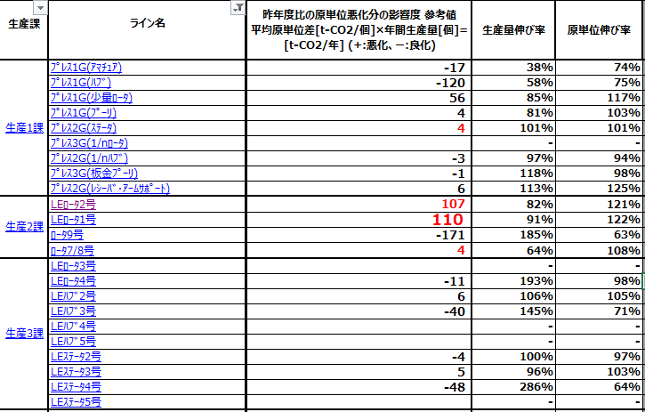
 |  |  |  |  |  |  |  |  |  |  |  |  |  |  | 2 |  | 下記メニューは、マウスオン時にサブメニューを表示してください
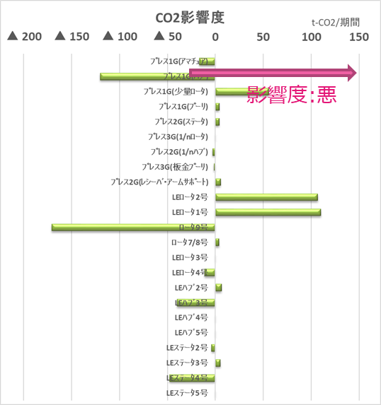
2
 |  |  |  |  |  |  |  |  |  |  |  |  |  |  |  |  | ■展示場・イベント情報
 |  |  |  |  |  |  |  |  |  |  |  |  |  |  |  |  | ・都心エリア
 |  |  |  |  |  |  |  |  |  |  |  |  |  |  |  |  | ・千葉エリア
 |  |  |  |  |  |  |  |  |  |  |  |  |  |  |  |  | ・神奈川エリア

 |  |  |  |  |  |  |  |  |  |  |  |  |  |  |  |  | ■理想の家づくり講座
 |  |  |  |  |  |  |  |  |  |  |  |  |  |  |  |  | ・家づくり講座TOP
 |  |  |  |  |  |  |  |  |  |  |  |  |  |  |  |  | ・第一回 資金計画の立て方は？
 |  |  |  |  |  |  |  |  |  |  |  |  |  |  |  |  | ・第二回 スケジュールの立て方は？
 |  |  |  |  |  |  |  |  |  |  |  |  |  |  |  |  | （以下、記事公開に合わせてメニューを追加。全5回を想定）

 |  |  |  |  |  |  |  |  |  |  |  |  |  |  |  |  | ■速宅建設について
 |  |  |  |  |  |  |  |  |  |  |  |  |  |  |  |  | ・会社概要
 |  |  |  |  |  |  |  |  |  |  |  |  |  |  |  |  | ・私たちの理念

 |  |  |  |  |  |  |  |  |  |  |  |  |  |  | 3 |  | メインビジュアルには別途添付の写真を使用し、
 |  |  |  |  |  |  |  |  |  |  |  |  |  |  |  |  | キャッチコピーを添えてください
 |  |  |  |  | 合計：XXXXX | 平均：XXXXX |  | 平均：XXXXX
3
4
 |  |  |  |  |  |  |  |  |  |  |  |  |  |  |  |  | ■1枚目／img01.jpg／（別ファイル参照）サイトマップ
 |  |  |  |  |  |  |  |  |  |  |  |  |  |  |  |  | No.22 私たちの理念 ページへリンク
 |  |  |  |  |  |  |  |  |  |  |  |  |  |  |  |  | ぬくもり自然素材の家
 |  |  |  |  |  |  |  |  |  |  |  |  |  |  |  |  | 自然素材で理想の暮らしを手に入れよう。
 |  |  |  |  |  |  |  |  |  |  |  |  |  |  |  |  | ■2枚目／img02.jpg／12.フォトギャラリーTOP へリンク
 | Copyright © 2021 DENSO Corporation |  |  |  |  |  |  |  |  |  |  |  |  |  |  |  | フォトギャラリー
 |  |  |  |  |  |  |  |  |  |  |  |  |  |  |  |  | 速宅建設こだわりの家をご覧になってみませんか
 |  |  |  |  |  |  |  |  |  |  |  |  |  |  |  |  | ■3枚目／img03.jpg／15.理想の家づくりTOP へリンク
 |  |  |  |  |  |  |  |  |  |  |  |  |  |  |  |  | 理想の家づくり講座
 |  |  |  |  |  |  |  |  |  |  |  |  |  |  |  |  | 失敗したくないあなたのために、家の建て方を伝授
6
5
7
 |  |  |  |  |  |  |  |  |  |  |  |  |  |  |  |  | スライダーの動作イメージ希望
 |  |  |  |  |  |  |  |  |  |  |  |  |  |  |  |  | http://demo.sequencejs.com/parallax-basic/

 |  |  |  |  |  |  |  |  |  |  |  |  |  |  | 4 |  | 更新情報を1件表示してください。
 |  |  |  |  |  |  |  |  |  |  |  |  |  |  |  |  | 本文は文頭から3行分くらいまで表示し、途切れる場合は文末に
 |  |  |  |  |  |  |  |  |  |  |  |  |  |  |  |  | 「…」記号を追加してください。
 |  |  |  |  |  |  |  |  |  |  |  |  |  |  |  |  | サムネイルには 14.写真詳細ページへのリンクを設定してください

 |  |  |  |  |  |  |  |  |  |  |  |  |  |  | 5 |  | フォトギャラリーと同様に、更新情報を1件表示してください。
 |  |  |  |  |  |  |  |  |  |  |  |  |  |  |  |  | サムネイルには 29.お客様の声・詳細ページへのリンクを設定して
 |  |  |  |  |  |  |  |  |  |  |  |  |  |  |  |  | ください

 |  |  |  |  |  |  |  |  |  |  |  |  |  |  | 6 |  | 展示場・イベント情報と新着情報の
 |  |  |  |  |  |  |  |  |  |  |  |  |  |  |  |  | それぞれ、更新が新しい順に3件まで表示してください。
 |  |  |  |  |  |  |  |  |  |  |  |  |  |  |  |  | 更新が1週間以内のものにはNEW!アイコンを表示してください。
 |  |  |  |  |  |  |  |  |  |  |  |  |  |  |  |  | 展示場・イベント情報のみ、エリア名も入ります。
 |  |  |  |  |  |  |  |  |  |  |  |  |  |  |  |  | 記事タイトルには31.新着情報・詳細ページヘのリンクを、
 |  |  |  |  |  |  |  |  |  |  |  |  |  |  |  |  | エリア名には各イベント詳細ページヘのリンク（No.5、8、11）を
 |  |  |  |  |  |  |  |  |  |  |  |  |  |  |  |  | 設定してください

 |  |  |  |  |  |  |  |  |  |  |  |  |  |  | 7 |  | 速宅建設のTwitterタイムラインを表示します。
 |  |  |  |  |  |  |  |  |  |  |  |  |  |  |  |  | アカウント名は @sokutaku_kensetsu です。
 |  |  |  |  |  |  |  |  |  |  |  |  |  |  |  |  | 埋め込み欄はTwitterの標準デザインではなく、オリジナルのものに
 |  |  |  |  |  |  |  |  |  |  |  |  |  |  |  |  | カスタマイズしてください

3. 【PC版】TOP (2)
1 |  | TOPページ |  |  | 機種 |  | PC・レスポンシブ有 |  | 案件名 |  | 速宅建設株式会社様 コーポレートサイト |  | 発注者名 |  | 株式会社アジタス | 作成日 | 2016-01-01

1
 |  |  |  | お知らせ |  | 省エネ マネージメント サポートツール |  | レポート |  | マップ |  |  |  |  |  |  |  | 機種選択用テキスト（編集禁）
 |  |  | XXXX製造部 |  |  |  |  |  |  |  |  | 全体 |  | 水色部分は管理画面から更新出来るようにしてください |  |  |  | PC
 |  |  |  |  |  |  |  |  |  |  |  |  |  |  |  |  |  | PC・レスポンシブ有
 |  |  |  |  |  |  |  |  |  |  |  |  |  |  |  |  |  | スマートフォン
 |  |  |  |  |  |  |  |  |  |  |  |  |  |  |  |  |  | スマートフォン・レスポンシブ有
 |  | 部全体原単位・目標値に対する評価(年間) |  |  |  |  |  |  |  |  |  | 1 |  | ロゴは別途添付の画像を使用してください。フッターも同様です |  |  |  | タブレット
4
 |  |  |  |  |  |  |  |  |  |  |  |  |  | ・logo.png |  |  |  | タブレット・レスポンシブ有
 |  |  |  |  |  |  |  |  |  |  |  |  |  |  |  |  |  | その他
2
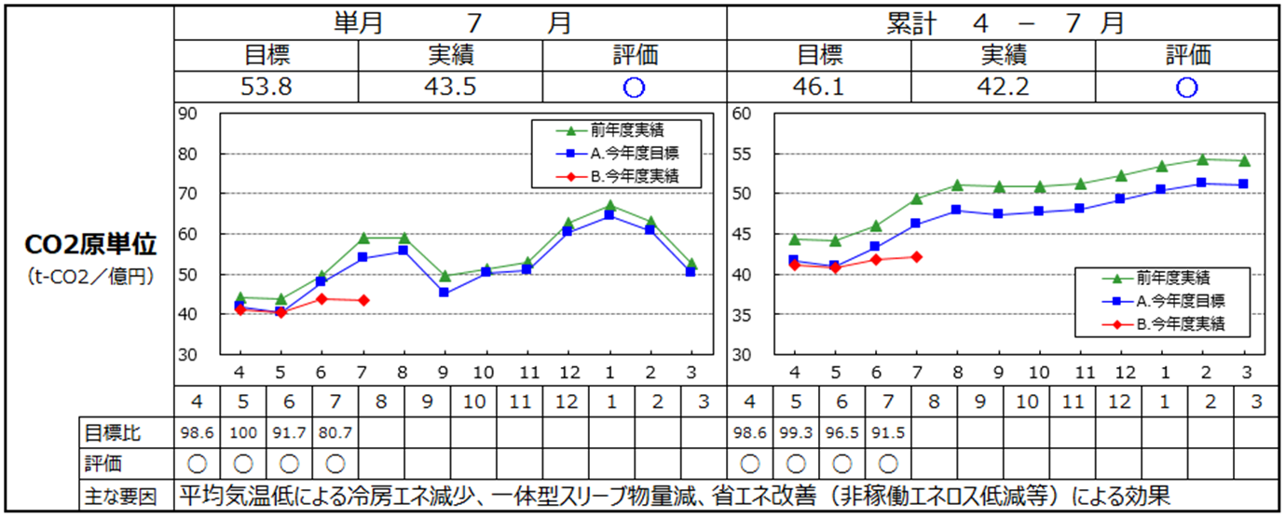
 |  |  |  |  |  |  |  |  |  |  |  | 2 |  | 下記メニューは、マウスオン時にサブメニューを表示してください

 |  |  |  |  |  |  |  |  |  |  |  |  |  | ■展示場・イベント情報
 |  |  |  |  |  |  |  |  |  |  |  |  |  | ・都心エリア
 |  |  |  |  |  |  |  |  |  |  |  |  |  | ・千葉エリア
 |  |  |  |  |  |  |  |  |  |  |  |  |  | ・神奈川エリア

 |  |  |  |  |  |  |  |  |  |  |  |  |  | ■理想の家づくり講座
 |  |  |  |  |  |  |  |  |  |  |  |  |  | ・家づくり講座TOP
 |  |  |  |  |  |  |  |  |  |  |  |  |  | ・第一回 資金計画の立て方は？
 |  |  |  |  |  |  |  |  |  |  |  |  |  | ・第二回 スケジュールの立て方は？
 |  |  |  |  |  |  |  |  |  |  |  |  |  | （以下、記事公開に合わせてメニューを追加。全5回を想定）

 |  |  |  |  |  |  |  |  |  |  |  |  |  | ■速宅建設について
 |  |  |  |  |  |  |  |  |  |  |  |  |  | ・会社概要
 |  |  |  |  |  |  |  |  |  |  |  |  |  | ・私たちの理念

 |  |  |  |  |  |  |  |  |  |  |  | 3 |  | メインビジュアルには別途添付の写真を使用し、
 |  |  |  |  |  |  |  |  |  |  |  |  |  | キャッチコピーを添えてください
3
 |  |  |  |  |  |  |  |  |  |  |  |  |  | ■1枚目／img01.jpg／（別ファイル参照）サイトマップ
 |  |  |  |  |  |  |  |  |  |  |  |  |  | No.22 私たちの理念 ページへリンク
 |  |  |  |  |  |  |  |  |  |  |  |  |  | ぬくもり自然素材の家
 |  |  |  |  |  |  |  |  |  |  |  |  |  | 自然素材で理想の暮らしを手に入れよう。
 |  |  |  |  |  |  |  |  |  |  |  |  |  | ■2枚目／img02.jpg／12.フォトギャラリーTOP へリンク
 | Copyright © 2021 DENSO Corporation |  |  |  |  |  |  |  |  |  |  |  |  | フォトギャラリー
 |  |  |  |  |  |  |  |  |  |  |  |  |  | 速宅建設こだわりの家をご覧になってみませんか
 |  |  |  |  |  |  |  |  |  |  |  |  |  | ■3枚目／img03.jpg／15.理想の家づくりTOP へリンク
 |  |  |  |  |  |  |  |  |  |  |  |  |  | 理想の家づくり講座
 |  |  |  |  |  |  |  |  |  |  |  |  |  | 失敗したくないあなたのために、家の建て方を伝授
6
5
7
 |  |  |  |  |  |  |  |  |  |  |  |  |  | スライダーの動作イメージ希望
 |  |  |  |  |  |  |  |  |  |  |  |  |  | http://demo.sequencejs.com/parallax-basic/

 |  |  |  |  |  |  |  |  |  |  |  | 4 |  | 更新情報を1件表示してください。
 |  |  |  |  |  |  |  |  |  |  |  |  |  | 本文は文頭から3行分くらいまで表示し、途切れる場合は文末に
 |  |  |  |  |  |  |  |  |  |  |  |  |  | 「…」記号を追加してください。
 |  |  |  |  |  |  |  |  |  |  |  |  |  | サムネイルには 14.写真詳細ページへのリンクを設定してください

 |  |  |  |  |  |  |  |  |  |  |  | 5 |  | フォトギャラリーと同様に、更新情報を1件表示してください。
 |  |  |  |  |  |  |  |  |  |  |  |  |  | サムネイルには 29.お客様の声・詳細ページへのリンクを設定して
 |  |  |  |  |  |  |  |  |  |  |  |  |  | ください

 |  |  |  |  |  |  |  |  |  |  |  | 6 |  | 展示場・イベント情報と新着情報の
 |  |  |  |  |  |  |  |  |  |  |  |  |  | それぞれ、更新が新しい順に3件まで表示してください。
 |  |  |  |  |  |  |  |  |  |  |  |  |  | 更新が1週間以内のものにはNEW!アイコンを表示してください。
 |  |  |  |  |  |  |  |  |  |  |  |  |  | 展示場・イベント情報のみ、エリア名も入ります。
 |  |  |  |  |  |  |  |  |  |  |  |  |  | 記事タイトルには31.新着情報・詳細ページヘのリンクを、
 |  |  |  |  |  |  |  |  |  |  |  |  |  | エリア名には各イベント詳細ページヘのリンク（No.5、8、11）を
 |  |  |  |  |  |  |  |  |  |  |  |  |  | 設定してください

 |  |  |  |  |  |  |  |  |  |  |  | 7 |  | 速宅建設のTwitterタイムラインを表示します。
 |  |  |  |  |  |  |  |  |  |  |  |  |  | アカウント名は @sokutaku_kensetsu です。
 |  |  |  |  |  |  |  |  |  |  |  |  |  | 埋め込み欄はTwitterの標準デザインではなく、オリジナルのものに
 |  |  |  |  |  |  |  |  |  |  |  |  |  | カスタマイズしてください

4. 【PC版】一覧
30 |  | 新着情報・一覧 |  |  |  |  |  |  |  |  |  |  |  |  |  | 機種 |  |  |  | PC・レスポンシブ有 |  | 案件名 |  |  |  | 速宅建設株式会社様 コーポレートサイト |  | 発注者名 |  | 株式会社アジタス | 作成日 | 2016-01-01

 |  |  |  |  |  |  |  |  |  |  |  |  |  |  |  |  |  |  |  |  |  |  |  |  |  |  |  |  |  |  |  |  | 機種選択用テキスト（編集禁）
 |  | 速宅建設 株式会社 |  |  |  |  |  |  |  |  |  |  |  | ☎012-345-6789 |  |  |  |  |  |  | ご来場予約 |  |  |  | お問い合わせ |  | 全体 |  | 水色部分は管理画面から更新出来るようにしてください |  |  |  | PC
 |  |  |  |  |  |  |  |  |  |  |  |  |  |  |  |  |  |  |  |  |  |  |  |  |  |  |  |  |  |  |  |  | PC・レスポンシブ有
 |  |  |  |  |  |  |  |  |  |  |  |  |  | 受付：9：00～18:00 火曜日定休 |  |  |  |  |  |  |  |  |  |  |  |  |  |  |  |  |  |  | スマートフォン
 |  |  |  |  |  |  |  |  |  |  |  |  |  |  |  |  |  |  |  |  |  |  |  |  |  |  |  |  |  |  |  |  | スマートフォン・レスポンシブ有
 |  |  | 展示場・イベント情報 |  | フォトギャラリー |  |  |  |  |  | 理想の家づくり講座 |  |  |  |  |  |  |  | 商品ラインナップ |  |  |  | 速宅建設について |  |  |  | 1 |  | 1ページにつき最大10件まで表示してください。 |  |  |  | タブレット
 |  |  |  |  |  |  |  |  |  |  |  |  |  |  |  |  |  |  |  |  |  |  |  |  |  |  |  |  | 更新の新しいものにはNEW!アイコンを表示してください。 |  |  |  | タブレット・レスポンシブ有
 |  |  |  |  |  |  |  |  |  |  |  |  |  |  |  |  |  |  |  |  |  |  |  |  |  |  |  |  | 動的な項目は更新日、記事のタイトルです。 |  |  |  | その他
 |  |  |  |  |  |  |  |  |  |  |  |  |  |  |  |  |  |  |  |  |  |  |  |  |  |  |  |  | 記事タイトルには本文ページヘのリンクを設定してください

 |  |  | 新着情報
 |  |  |  |  |  |  |  |  |  |  |  |  |  |  |  |  |  |  |  |  |  |  |  |  |  |  | 2 |  | ページャーは記事数に合わせて追加し、数字ボタン最大5個＋
 |  |  |  |  |  |  |  |  |  |  |  |  |  |  |  |  |  |  |  |  |  |  |  |  |  |  |  |  | 前後ボタン2個まで表示してください

 |  | TOP ＞ 新着情報

1
 |  |  | 2016/1/1 理想の家づくり講座 第2回を公開しました。 《NEW！》

 |  |  | 2016/1/1 理想の家づくり講座 第2回を公開しました。

 |  |  | 2016/1/1 理想の家づくり講座 第2回を公開しました。

 |  |  | 2016/1/1 理想の家づくり講座 第2回を公開しました。

 |  |  | 2016/1/1 理想の家づくり講座 第2回を公開しました。

 |  |  | 2016/1/1 理想の家づくり講座 第2回を公開しました。

 |  |  | 2016/1/1 理想の家づくり講座 第2回を公開しました。

 |  |  | 2016/1/1 理想の家づくり講座 第2回を公開しました。

 |  |  | 2016/1/1 理想の家づくり講座 第2回を公開しました。

 |  |  | 2016/1/1 理想の家づくり講座 第2回を公開しました。

2
 |  |  |  |  |  |  | ＜ |  | 1 | 2 |  |  | 3 |  | 4 |  |  | 5 |  | ＞

 |  |  |  |  |  |  |  |  |  |  |  | ☎012-345-6789
 |  | 速宅建設 株式会社 |  |  |  | お気軽にお問い合わせください |  |  |  |  |  |  |  |  |  |  |  |  |  |  | ご来場予約 |  |  |  | お問い合わせ
 |  |  |  |  |  |  |  |  |  |  |  | 受付：9：00～18:00 火曜日定休

 |  | 展示場・イベント情報 |  | フォトギャラリー |  |  |  | 理想の家づくり講座 |  |  |  | 商品ラインナップ |  |  |  |  | 速宅建設について |  |  |  | お客様の声 |  |  | 新着情報 |  | 個人情報保護方針

 | Copyright © 2016 SOKUTAKU-Kensetsu

5. 【PC版】詳細
31 |  | 新着情報・詳細 |  |  |  |  |  |  |  |  |  | 機種 |  |  | PC・レスポンシブ有 |  | 案件名 |  |  |  | 速宅建設株式会社様 コーポレートサイト |  | 発注者名 |  | 株式会社アジタス | 作成日 | 2016-01-01

 |  |  |  |  |  |  |  |  |  |  |  |  |  |  |  |  |  |  |  |  |  |  |  |  |  |  |  | 機種選択用テキスト（編集禁）
 |  | 速宅建設 株式会社 |  |  |  |  |  |  |  |  | ☎012-345-6789 |  |  |  |  | ご来場予約 |  |  |  | お問い合わせ |  | 全体 |  | 水色部分は管理画面から更新出来るようにしてください |  |  |  | PC
 |  |  |  |  |  |  |  |  |  |  |  |  |  |  |  |  |  |  |  |  |  |  |  |  |  |  |  | PC・レスポンシブ有
 |  |  |  |  |  |  |  |  |  |  | 受付：9：00～18:00 火曜日定休 |  |  |  |  |  |  |  |  |  |  |  |  |  |  |  |  | スマートフォン
 |  |  |  |  |  |  |  |  |  |  |  |  |  |  |  |  |  |  |  |  |  |  |  |  |  |  |  | スマートフォン・レスポンシブ有
 |  |  | 展示場・イベント情報 |  | フォトギャラリー |  |  |  | 理想の家づくり講座 |  |  |  |  | 商品ラインナップ |  |  |  | 速宅建設について |  |  |  | 1 |  | パンくずリストにも記事タイトルを入れてください |  |  |  | タブレット
 |  |  |  |  |  |  |  |  |  |  |  |  |  |  |  |  |  |  |  |  |  |  |  |  |  |  |  | タブレット・レスポンシブ有
 |  |  |  |  |  |  |  |  |  |  |  |  |  |  |  |  |  |  |  |  |  |  |  |  |  |  |  | その他
 |  |  |  |  |  |  |  |  |  |  |  |  |  |  |  |  |  |  |  |  |  | 2 |  | 本文はレイアウトも含め、管理画面から自由に編集できるようにして
 |  |  |  |  |  |  |  |  |  |  |  |  |  |  |  |  |  |  |  |  |  |  |  | ください
 |  |  | 新着情報

1
 |  | TOP ＞ 新着情報 ＞ 理想の家づくり講座 第2回を公開しました。

 |  |  | 理想の家づくり講座 第2回を公開しました。 |  |  |  |  |  |  |  |  |  |  |  |  |  |  |  |  | 2016-01-01

2

 |  |  | 速宅建設 スタッフのAです。

 |  |  | 本日、理想の家づくり講座第2回「スケジュールの立て方は？」を公開しました！
 |  |  | 土地選びから敷地調査、工事契約など…いつから始めたらいいの？とお悩み
 |  |  | の方も多いことでしょう。

 |  |  | マイホームを建てたい方には必見の内容となっておりますので
 |  |  | ぜひご覧ください！

 |  |  | この文章はダミーのテキストです。実際の文章とは異なりますので予めご了承
 |  |  | ください。この文章はダミーのテキストです。実際の文章とは異なりますので
 |  |  | 予めご了承ください。

 |  |  | この文章はダミーのテキストです。実際の文章とは異なりますので予めご了承
 |  |  | ください。この文章はダミーのテキストです。実際の文章とは異なりますので
 |  |  | 予めご了承ください。

 |  |  | この文章はダミーのテキストです。実際の文章とは異なりますので予めご了承ください。この文章はダミーのテキストです。実際の文章とは異なりますの
 |  |  | で予めご了承ください。

 |  |  |  |  |  |  |  | 一覧へ戻る

 |  |  |  |  |  |  |  |  |  | ☎012-345-6789
 |  | 速宅建設 株式会社 |  |  |  | お気軽にお問い合わせください |  |  |  |  |  |  |  |  |  | ご来場予約 |  |  |  | お問い合わせ
 |  |  |  |  |  |  |  |  |  | 受付：9：00～18:00 火曜日定休

 |  | 展示場・イベント情報 |  | フォトギャラリー |  |  | 理想の家づくり講座 |  |  | 商品ラインナップ |  |  | 速宅建設について |  |  | お客様の声 |  |  | 新着情報 |  | 個人情報保護方針

 | Copyright © 2016 SOKUTAKU-Kensetsu

6. 【SP版】テンプレート
1 | ページ名 | 機種 | スマートフォン・レスポンシブ有 | 案件名 | 発注者名 |  | 作成日

 |  |  |  |  |  |  |  | 機種選択用テキスト（編集禁）
 |  |  |  |  |  | ※このスペースに指示を書き込んで下さい。 |  | PC
 |  |  |  |  |  |  |  | PC・レスポンシブ有
 |  |  |  |  |  |  |  | スマートフォン
 |  |  |  |  |  | ◆マーカー ワイヤー上にドラッグしてお使いください。 |  | スマートフォン・レスポンシブ有
1
2
3
 |  |  |  |  |  |  |  | タブレット
 |  |  |  |  |  |  |  | タブレット・レスポンシブ有
 |  |  |  |  |  |  |  | その他

7

7. 【SP版】TOP
1 |  | TOPページ |  |  |  |  |  |  |  |  |  |  |  |  | 機種 | スマートフォン・レスポンシブ有 | 案件名 | 速宅建設株式会社様 コーポレートサイト |  | 発注者名 |  | 株式会社アジタス | 作成日 | 2016-01-01

1
2
 |  |  |  |  |  |  |  |  |  |  |  |  |  |  |  |  |  |  |  |  |  |  |  |  | 機種選択用テキスト（編集禁）
 |  | 速宅建設 株式会社 |  |  |  |  |  |  |  |  |  |  | ☎ | 三 |  |  |  |  | 全体 |  | 水色部分は管理画面から更新出来るようにしてください |  |  |  | PC
 |  |  |  |  |  |  |  |  |  |  |  |  |  |  |  |  |  |  |  |  |  |  |  |  | PC・レスポンシブ有
 |  |  |  |  |  |  |  |  |  |  |  |  |  |  |  |  |  |  |  |  |  |  |  |  | スマートフォン
 |  |  |  |  |  |  |  |  |  |  |  |  |  |  |  |  |  |  |  |  |  |  |  |  | スマートフォン・レスポンシブ有
3
 |  |  |  |  |  |  |  |  |  |  |  |  |  |  |  |  |  |  | 1 |  | 電話番号はボタンにして、タップして電話がかかるようにしてください |  |  |  | タブレット
 |  |  |  |  |  |  |  |  |  |  |  |  |  |  |  |  |  |  |  |  |  |  |  |  | タブレット・レスポンシブ有
 |  |  |  |  |  |  |  |  |  |  |  |  |  |  |  |  |  |  |  |  |  |  |  |  | その他

 |  |  |  |  |  |  |  |  |  |  |  |  |  |  |  |  |  |  | 2 |  | タップで右側からメニューを開いてください。開閉イメージは下記
 |  |  |  |  |  |  |  |  |  |  |  |  |  |  |  |  |  |  |  |  | http://gimmicklog.main.jp/demo/mmenu/mmenu.html
 |  |  |  |  |  |  |  |  |  |  |  |  |  |  |  |  |  |  |  |  | 開いた後の内容は、【SP版】メニュー（オープン時）を参照ください

 |  |  |  |  |  |  |  |  |  |  |  |  |  |  |  |  |  |  | 3 |  | スライダーは、ボタン操作とスワイプ（指での直接スライド）の両方で
 |  |  |  |  |  |  |  |  |  |  |  |  |  |  |  |  |  |  |  |  | 切り替え出来るようにしてください

 |  |  |  |  |  |  |  |  |  |  |  |  |  |  |  |  |  |  |  |  | メインビジュアルには別途添付の写真を使用し、
 |  |  |  |  |  |  |  |  |  |  |  |  |  |  |  |  |  |  |  |  | キャッチコピーを添えてください

 |  |  |  |  |  |  |  |  |  |  |  |  |  |  |  |  |  |  |  |  | ■1枚目／img01.jpg／（別ファイル参照）サイトマップ
 |  |  |  |  |  |  |  |  |  |  |  |  |  |  |  |  |  |  |  |  | No.22 私たちの理念 ページへリンク
 |  |  |  |  |  |  |  |  |  |  |  |  |  |  |  |  |  |  |  |  | ぬくもり自然素材の家
4
 |  |  |  |  |  |  |  |  |  |  |  |  |  |  |  |  |  |  |  |  | 自然素材で理想の暮らしを手に入れよう。
 |  |  |  |  |  |  | 速宅の家 フォトギャラリー |  |  |  |  |  |  |  |  |  |  |  |  |  | ■2枚目／img02.jpg／12.フォトギャラリーTOP へリンク
 |  |  |  |  |  |  |  |  |  |  |  |  |  |  |  |  |  |  |  |  | フォトギャラリー
 |  |  |  |  |  |  | フォトギャラリーのキャプションが入ります。この文章は |  |  |  |  |  |  |  |  |  |  |  |  |  | 速宅建設こだわりの家をご覧になってみませんか
 |  |  |  |  |  |  | ダミーのテキストです。実際の内容とは異なりますの |  |  |  |  |  |  |  |  |  |  |  |  |  | ■3枚目／img03.jpg／15.理想の家づくりTOP へリンク
 |  |  |  |  |  |  | で予めご了… |  |  |  |  |  |  |  |  |  |  |  |  |  | 理想の家づくり講座
 |  |  |  |  |  |  |  |  |  |  |  |  |  |  |  |  |  |  |  |  | 失敗したくないあなたのために、家の建て方を伝授
 |  |  |  |  |  |  | 更新情報 |  |  | 2016/1/1 船橋市 S様邸
 |  |  |  |  |  |  |  |  |  |  |  |  |  |  |  |  |  |  |  |  | スライダーの動作イメージ希望
 |  |  |  |  |  |  |  |  |  |  |  |  |  |  |  |  |  |  |  |  | http://demo.sequencejs.com/parallax-basic/
5
 |  |  |  |  |  |  | お客様の声を紹介します
 |  |  |  |  |  |  |  |  |  |  |  |  |  |  |  |  |  |  | 4 |  | 更新情報を1件表示してください。
 |  |  |  |  |  |  | お客様の声の記事本文が入ります。この文章は |  |  |  |  |  |  |  |  |  |  |  |  |  | 本文は文頭から3行分くらいまで表示し、途切れる場合は文末に
 |  |  |  |  |  |  | ダミーのテキストです。実際の内容とは異なりますの |  |  |  |  |  |  |  |  |  |  |  |  |  | 「…」記号を追加してください。
 |  |  |  |  |  |  | で予めご了… |  |  |  |  |  |  |  |  |  |  |  |  |  | サムネイルには 14.写真詳細ページへのリンクを設定してください

 |  |  |  |  |  |  | 更新情報 |  |  | 2016/1/1 船橋市 S様邸
 |  |  |  |  |  |  |  |  |  |  |  |  |  |  |  |  |  |  | 5 |  | フォトギャラリーと同様に、更新情報を1件表示してください。
 |  |  |  |  |  |  |  |  |  |  |  |  |  |  |  |  |  |  |  |  | サムネイルには 29.お客様の声・詳細ページへのリンクを設定して
6
 |  | 展示場・イベント情報 |  |  |  |  |  |  |  |  |  |  | 一覧を見る |  |  |  |  |  |  |  | ください

 |  |  | 2016/1/1 [千葉エリア] 新モデルハウスオープン！展示会を開催します。 |  |  |  |  |  |  |  |  |  |  |  |  |  |  |  | 6 |  | 展示場・イベント情報と新着情報の
 |  |  | 《NEW！》 |  |  |  |  |  |  |  |  |  |  |  |  |  |  |  |  |  | それぞれ、更新が新しい順に3件まで表示してください。
 |  |  |  |  |  |  |  |  |  |  |  |  |  |  |  |  |  |  |  |  | 更新が1週間以内のものにはNEW!アイコンを表示してください。
 |  |  | 2016/1/1 [千葉エリア] 新モデルハウスオープン！展示会を開催します。 |  |  |  |  |  |  |  |  |  |  |  |  |  |  |  |  |  | 展示場・イベント情報のみ、エリア名も入ります。
 |  |  |  |  |  |  |  |  |  |  |  |  |  |  |  |  |  |  |  |  | 記事タイトルには31.新着情報・詳細ページヘのリンクを、
 |  |  | 2016/1/1 [千葉エリア] 新モデルハウスオープン！展示会を開催します。 |  |  |  |  |  |  |  |  |  |  |  |  |  |  |  |  |  | エリア名には各イベント詳細ページヘのリンク（No.5、8、11）を
 |  |  |  |  |  |  |  |  |  |  |  |  |  |  |  |  |  |  |  |  | 設定してください
 |  | 新着情報 |  |  |  |  |  |  |  |  |  |  | 一覧を見る

 |  |  |  |  |  |  |  |  |  |  |  |  |  |  |  |  |  |  | 7 |  | 速宅建設のTwitterタイムラインを表示します。
 |  |  | 2016/1/1 理想の家づくり講座 第2回を公開しました。 《NEW！》 |  |  |  |  |  |  |  |  |  |  |  |  |  |  |  |  |  | アカウント名は @sokutaku_kensetsu です。
 |  |  |  |  |  |  |  |  |  |  |  |  |  |  |  |  |  |  |  |  | 埋め込み欄はTwitterの標準デザインではなく、オリジナルのものに
 |  |  | 2016/1/1 理想の家づくり講座 第2回を公開しました。 |  |  |  |  |  |  |  |  |  |  |  |  |  |  |  |  |  | カスタマイズしてください

 |  |  | 2016/1/1 理想の家づくり講座 第2回を公開しました。

 |  | 商品ラインナップ

 |  | 理想の家づくり講座

7
 |  | Twitter埋め込みタイムライン

 |  |  |  |  |  | 速宅建設 株式会社

 | お気軽にお問い合わせください

 |  | ☎012-345-6789 受付：9：00～18:00 火曜日定休

 |  | ご来場予約

 |  | お問い合わせ

 |  |  |  |  | 展示場・イベント情報 |  |  | フォトギャラリー |  |  | 理想の家づくり講座

 |  |  |  | 速宅建設について |  | お客様の声 |  |  | 新着情報 |  |  | 個人情報保護方針

 | Copyright © 2016 SOKUTAKU-Kensetsu

8. 【SP版】メニュー
1 | TOPページ |  |  |  | 機種 | スマートフォン・レスポンシブ有 | 案件名 | 速宅建設株式会社様 コーポレートサイト |  | 発注者名 |  | 株式会社アジタス | 作成日 | 2016-01-01

1
2
 |  |  | メニュー |  |  |  |  |  |  |  |  |  |  |  | 機種選択用テキスト（編集禁）
 | ☎ | × |  |  |  |  |  |  | 全体 |  | 水色部分は管理画面から更新出来るようにしてください |  |  |  | PC
 |  |  |  |  |  |  |  |  |  |  |  |  |  |  | PC・レスポンシブ有
 |  |  | ◆ 展示会・イベント情報 |  |  |  |  |  |  |  |  |  |  |  | スマートフォン
 |  |  |  |  |  |  |  |  |  |  |  |  |  |  | スマートフォン・レスポンシブ有
 |  |  |  |  |  |  |  |  | 1 |  | メニューを開いた時、コンテンツは左にずらし、表示を暗くしてください。 |  |  |  | タブレット
 |  |  |  | ◆ 都心エリア |  |  |  |  |  |  | また「メニュー」ボタンのみ暗くせず、「閉じる」ボタンへ変更して |  |  |  | タブレット・レスポンシブ有
 |  |  |  |  |  |  |  |  |  |  | ください。 |  |  |  | その他
 |  |  |  |  |  |  |  |  |  |  | 閉じるボタン、または暗い部分をタップした時はメニューを閉じます
 |  |  |  | ◆ 千葉エリア

 |  |  |  | ◆ 神奈川エリア |  |  |  |  | 2 |  | 「理想の家づくり講座」のサブメニューは、記事公開に合わせて
 |  |  |  |  |  |  |  |  |  |  | 記事のタイトルを表示してください。全5回を想定

 |  |  | ◆ フォトギャラリー

 |  |  | ◆ 理想の家づくり講座

 |  |  |  | ◆ 第一回 資金計画の立て方は？

 |  |  |  | ◆ 第二回 スケジュールの立て方は？

 |  |  | ◆ 商品ラインナップ

 |  |  | ◆ 速宅建設について

 |  |  |  | ◆ 会社概要

 |  |  |  | ◆ 私たちの理念

 | 一覧を見る

 | 一覧を見る

9. 【SP版】一覧
30 |  | 新着情報・一覧 |  |  |  |  |  |  |  |  |  |  |  |  |  | 機種 | スマートフォン・レスポンシブ有 | 案件名 | 速宅建設株式会社様 コーポレートサイト |  | 発注者名 |  | 株式会社アジタス | 作成日 | 2016-01-01

 |  |  |  |  |  |  |  |  |  |  |  |  |  |  |  |  |  |  |  |  |  |  |  |  |  | 機種選択用テキスト（編集禁）
 |  | 速宅建設 株式会社 |  |  |  |  |  |  |  |  |  |  | ☎ |  | 三 |  |  |  |  | 全体 |  | 水色部分は管理画面から更新出来るようにしてください |  |  |  | PC
 |  |  |  |  |  |  |  |  |  |  |  |  |  |  |  |  |  |  |  |  |  |  |  |  |  | PC・レスポンシブ有
 |  |  |  |  |  |  |  |  |  |  |  |  |  |  |  |  |  |  |  |  |  |  |  |  |  | スマートフォン
 |  |  |  |  |  |  |  |  |  |  |  |  |  |  |  |  |  |  |  |  |  |  |  |  |  | スマートフォン・レスポンシブ有
 |  |  |  |  |  |  |  |  |  |  |  |  |  |  |  |  |  |  |  | 1 |  | 1ページにつき最大10件まで表示してください。 |  |  |  | タブレット
 |  | 新着情報 |  |  |  |  |  |  |  |  |  |  |  |  |  |  |  |  |  |  |  | 更新の新しいものにはNEW!アイコンを表示してください。 |  |  |  | タブレット・レスポンシブ有
 |  |  |  |  |  |  |  |  |  |  |  |  |  |  |  |  |  |  |  |  |  | 動的な項目は更新日、記事のタイトルです。 |  |  |  | その他
 |  |  |  |  |  |  |  |  |  |  |  |  |  |  |  |  |  |  |  |  |  | 記事タイトルには本文ページヘのリンクを設定してください

1
 |  | TOP ＞ 新着情報
 |  |  |  |  |  |  |  |  |  |  |  |  |  |  |  |  |  |  |  | 2 |  | ページャーは記事数に合わせて追加し、数字ボタン最大5個＋
 |  |  |  |  |  |  |  |  |  |  |  |  |  |  |  |  |  |  |  |  |  | 前後ボタン2個まで表示してください
 |  | 2016/1/1 理想の家づくり講座 第2回を公開しました。 《NEW！》

 |  | 2016/1/1 理想の家づくり講座 第2回を公開しました。

 |  | 2016/1/1 理想の家づくり講座 第2回を公開しました。

 |  | 2016/1/1 理想の家づくり講座 第2回を公開しました。

 |  | 2016/1/1 理想の家づくり講座 第2回を公開しました。

 |  | 2016/1/1 理想の家づくり講座 第2回を公開しました。

 |  | 2016/1/1 理想の家づくり講座 第2回を公開しました。

 |  | 2016/1/1 理想の家づくり講座 第2回を公開しました。

 |  | 2016/1/1 理想の家づくり講座 第2回を公開しました。

 |  | 2016/1/1 理想の家づくり講座 第2回を公開しました。

2
 |  |  |  | ＜ | 1 | 2 |  | 3 |  | 4 |  | 5 |  | ＞

7
 |  |  |  |  |  | 速宅建設 株式会社

 | お気軽にお問い合わせください

 |  | ☎012-345-6789 受付：9：00～18:00 火曜日定休

 |  | ご来場予約

 |  | お問い合わせ

 |  |  |  | 展示場・イベント情報 |  |  | フォトギャラリー |  |  |  | 理想の家づくり講座

 |  |  | 速宅建設について |  |  | お客様の声 |  |  | 新着情報 |  |  | 個人情報保護方針

 | Copyright © 2016 SOKUTAKU-Kensetsu

10. 【SP版】詳細
31 |  | 新着情報・詳細 |  |  |  |  |  |  |  |  |  |  |  | 機種 | スマートフォン・レスポンシブ有 | 案件名 | 速宅建設株式会社様 コーポレートサイト |  | 発注者名 |  | 株式会社アジタス | 作成日 | 2016-01-01

 |  |  |  |  |  |  |  |  |  |  |  |  |  |  |  |  |  |  |  |  |  |  |  | 機種選択用テキスト（編集禁）
 |  | 速宅建設 株式会社 |  |  |  |  |  |  |  |  |  | ☎ | 三 |  |  |  |  | 全体 |  | 水色部分は管理画面から更新出来るようにしてください |  |  |  | PC
 |  |  |  |  |  |  |  |  |  |  |  |  |  |  |  |  |  |  |  |  |  |  |  | PC・レスポンシブ有
 |  |  |  |  |  |  |  |  |  |  |  |  |  |  |  |  |  |  |  |  |  |  |  | スマートフォン
 |  |  |  |  |  |  |  |  |  |  |  |  |  |  |  |  |  |  |  |  |  |  |  | スマートフォン・レスポンシブ有
 |  |  |  |  |  |  |  |  |  |  |  |  |  |  |  |  |  | 1 |  | パンくずリストにも記事タイトルを入れてください |  |  |  | タブレット
 |  | 新着情報 |  |  |  |  |  |  |  |  |  |  |  |  |  |  |  |  |  |  |  |  |  | タブレット・レスポンシブ有
 |  |  |  |  |  |  |  |  |  |  |  |  |  |  |  |  |  |  |  |  |  |  |  | その他
 |  |  |  |  |  |  |  |  |  |  |  |  |  |  |  |  |  | 2 |  | 本文はレイアウトも含め、管理画面から自由に編集できるようにして
1
 |  |  |  |  |  |  |  |  |  |  |  |  |  |  |  |  |  |  |  | ください
 |  | TOP ＞ 新着情報 ＞ 理想の家づくり講座 第2回を公開しました。

 |  |  | 理想の家づくり講座 第2回を公開しました。

 |  |  |  |  |  |  |  |  |  |  |  | 2016-01-01

 |  |  | 速宅建設 スタッフのAです。

 |  |  | 本日、理想の家づくり講座第2回「スケジュールの立て方は？」を公開しました！
 |  |  | 土地選びから敷地調査、工事契約など…いつから始めたらいいの？とお悩み
 |  |  | の方も多いことでしょう。

 |  |  | マイホームを建てたい方には必見の内容となっておりますので
 |  |  | ぜひご覧ください！

 |  |  | この文章はダミーのテキストです。実際の文章とは異なりますので予めご了承
 |  |  | ください。この文章はダミーのテキストです。実際の文章とは異なりますので
 |  |  | 予めご了承ください。

 |  |  | この文章はダミーのテキストです。実際の文章とは異なりますので予めご了承
 |  |  | ください。この文章はダミーのテキストです。実際の文章とは異なりますので
 |  |  | 予めご了承ください。

 |  |  | この文章はダミーのテキストです。実際の文章とは異なりますので予めご了承
 |  |  | ください。この文章はダミーのテキストです。実際の文章とは異なりますので
 |  |  | 予めご了承ください。

7
 |  |  |  |  |  | 一覧へ戻る

 |  |  |  |  |  |  | 速宅建設 株式会社

 | お気軽にお問い合わせください

 |  | ☎012-345-6789 受付：9：00～18:00 火曜日定休

 |  | ご来場予約

 |  | お問い合わせ

 |  |  |  |  | 展示場・イベント情報 |  |  | フォトギャラリー |  | 理想の家づくり講座

 |  |  |  | 速宅建設について |  |  | お客様の声 |  | 新着情報 |  | 個人情報保護方針

 | Copyright © 2016 SOKUTAKU-Kensetsu

